Sheet1
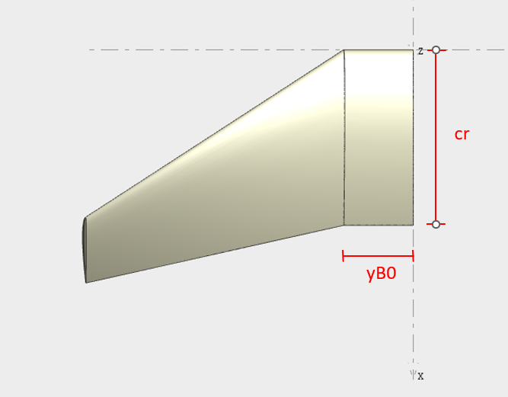
𝑆ℎ𝑡𝑝 | 𝜆 | yB0
31.058 | 0.3746223565 | 1.3209

 |  |  | CASO 6 |  | CASO 3 |  | CASO 9
 |  |  | Λ | 0 | Λ | 32.786 | Λ | -32.786
 |  |  | AR | 6 | AR | 6 | AR | 6
 |  |  | b | 13.650934034 | b | 13.650934034 | b | 13.650934034
 |  |  | cr | 3.0423663917 | cr | 3.0423663917 | cr | 3.0423663917
 |  |  | offset | 0 | offset | 4.3963532569 | offset | -4.3963532569
 |  |  | CASO 4 |  | CASO 1 |  | CASO 7
 |  |  | Λ | 0 | Λ | 32.786 | Λ | -32.786
 |  |  | AR | 4.991 | AR | 4.991 | AR | 4.991
 |  |  | b | 12.450320397 | b | 12.450320397 | b | 12.450320397
 |  |  | cr | 3.3099209336 | cr | 3.3099209336 | cr | 3.3099209336
 |  |  | offset | 0 | offset | 4.009689483 | offset | -4.009689483
 |  |  | CASO 5 |  | CASO 2 |  | CASO 8
 |  |  | Λ | 0 | Λ | 32.786 | Λ | -32.786
 |  |  | AR | 4 | AR | 4 | AR | 4
 |  |  | b | 11.145940965 | b | 11.145940965 | b | 11.145940965
 |  |  | cr | 3.6595692604 | cr | 3.6595692604 | cr | 3.6595692604
 |  |  | offset | 0 | offset | 3.5896074028 | offset | -3.5896074028

